Опросный лист ЯКНО
ОПРОСНЫЙ ЛИСТ |  |  |  |  |  |  |  |  |  | для заказа ячейки карьерной ЯКНО/ КРН/ КРУН

ООО «СВЕРДЛОВЭЛЕКТРОЩИТ» ИНН 6678057090 КПП 665801001 ОГРН 1156678003965 Адрес производства: 620141, Свердловская область, г. Екатеринбург, ул. Артинская, д. 22Г

ДАННЫЕ ЗАКАЗЧИКА |  |  |  |  |  |  |  | Организация: |  |  |  |  |  |  |  |  |  |  |  |  |  |  |  |  |  |  |  | Кол-во
 |  |  |  |  |  |  |  |  |  |  |  |  |  |  |  |  |  |  |  |  |  |  |  |  |  |  |  | 1
Ф.И.О.: |  |  |  |  |  |  |  |  |  |  |  |  |  |  | тел.:

Назначение ячейки |  |  |  |  |  |  |  |  |  |  |  |  |  |  |  |  |  |  |  |  |  | Схема однолинейная
 |  |  |  |  |  |  |  |  |  |  |  |  |  |  |  |  |  |  |  |  |  | 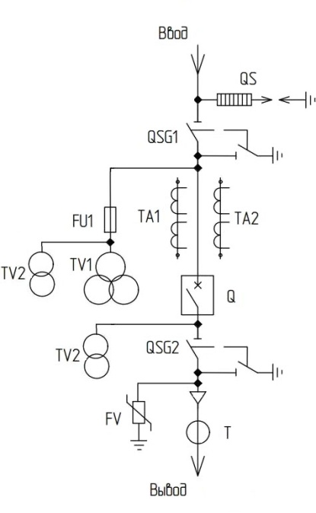 3
 | х | Приключательный пункт
 |  | Приключательный пункт и освещение (тран-ор до 40кВА)
 |  | Пункт секционирования
 |  | Секционный разъединитель (секущая ячейка)
 |  | Пункт освещения (тран-ор ТМГ до 100кВА)

Номинальное напряжение |  |  |  |  |  |  |  |  |  | Номинальный ток

 | Х | 6кВ |  |  |  | 10кВ |  |  |  |  | х | 630А |  |  |  |  | 1000А

Исполнение ввода |  |  |  |  |  |  |  |  | Исполнение вывода

 | х | Воздух |  |  |  |  |  |  |  |  | х | Воздух
 |  | Кабель |  |  |  |  |  |  |  |  |  | Кабель

Ограничители на вводе SQ |  |  |  |  |  |  |  |  |  | Ограничители на выводе FV

 |  | Нет |  |  |  |  |  |  |  |  |  | Нет
 | х | Ограничитель ОПН |  |  |  |  |  |  |  |  | Х | Ограничитель ОПН
 |  | Разрядник РВО |  |  |  |  |  |  |  |  |  | Разрядник РВО

Блок индикации напряжения на стороне 6 (10)кВ

 |  |  | х | на вводе |  |  |  |  |  |  | х | на выводе

 | Тип вакуумного выключателя

 | х | ВВ/ТЕЛ-10-20/1000 (электромагнитный привод) |  |  |  |  |  |  |  |  |  |  |  |  |  |  |  | ВВТ-10 (пружинно-моторный привод)

 | Трансформаторы тока TA

 | Кол-во: |  |  | 2 |  |  | коэф. трансформации: |  |  |  |  |  |  | 600 |  | /5А |  | класс точности: |  |  |  |  | х | 0.5 |  | или |  |  | 0,5S
 | Значения трансформаторов тока ,А : 40; 50; 80; 100; 150; 200; 300; 400; 500; 600; 800; 1000 А
Транс. напряжения TV1 |  |  |  |  |  |  |  | Транс. собственных нужд TV2 |  |  |  |  |  |  |  |  |  | Транс. нулевой последовательности T

 |  | Нет |  |  |  |  |  |  | х | Нет |  |  |  |  |  |  |  |  |  | Нет
 | Х | 3хЗНОЛ |  |  |  |  |  |  |  | ОЛС- 1,25 кВА |  |  |  |  |  |  |  |  | Х | ТЗЛМ

Трансформатор TV3 (только для схемы приключательный пункт и освещение)

 | Х | Нет |  |  | ОЛ-4 кВА |  |  |  |  | ОМП-6кВА |  |  |  |  |  | ОМП-10кВА |  |  |  |  |  | ТСЛ-25кВА |  |  |  |  | ТСЛ-40кВА
 |  |  |  | Однофазный литой |  |  |  |  | Однофазный литой |  |  |  |  |  | Однофазный масленый |  |  |  |  |  | Трехфазный литой сухой |  |  |  |  | Трехфазный литой сухой
 |  |  |  | Пункт распределительный с фидером управления освещения (эл. схема согласуется при заказе)

 | Наличие и тип прибора учета

 | х | Нет |  |  |  | Меркурий 230 АРТ-00 PQRSIDN |  |  |  |  |  |  |  |  |  |  |  | СЭТ 4ТМ.03M.01 |  |  |  |  |  |  | ПСЧ 4ТМ.05MК.01

 |  | Другой:

 | Тип релейной защиты РЗиА

 |  | Электромеханические реле РТ40, РН53 |  |  |  |  |  |  |  |  |  |  |  |  | Виды защит | х | Токовая отсечка (ТО)
 |  | Электростатические реле РС80М. |  |  |  |  |  |  |  |  |  |  |  |  |  | х | Максимальная токовая защита (МТЗ)
 |  | Контроллер тока ЭКТМ - 5 |  |  |  |  |  |  |  |  |  |  |  |  |  | х | Перегрузка
 |  |  |  |  |  |  |  |  |  |  |  |  |  |  |  |  | Защита минимального напряжения (ЗМН)
 | Микропроцессорные блоки защит |  |  |  |  |  |  |  |  |  |  |  |  |  |  |  | Защита от повышения напряжения (ЗПН)
 | х | БМРЗ - 100 |  |  |  |  |  | Сириус - 2 |  |  |  |  |  |  |  | х | Защита от замыканий на землю (ОЗЗ)
 |  | БЗП - 01 |  |  |  |  |  | БЗП - 02 |  |  |  |  |  |  |  | х | Защита от обрыва фазы и несимметрии (ЗОФ)
 |  | Орион - РТЗ |  |  |  |  |  | Орион - 2 |  |  |  |  |  |  |  |  | Защита от изменения чередования фаз
 |  | Micom Р121 |  |  |  |  |  | Micom Р124 |  |  |  |  |  |  |  |  | Защита от понижения, повышения частоты
 |  | Sepam 10 |  |  |  |  |  | Sepam 20 |  |  |  |  |  |  |  |  | Автоматическое повторное включение (АПВ)
 |  |  |  |  |  |  |  |  |  |  |  |  |  |  |  |  | Контроль обрыва заземляющей жилы КЛ
 | Другая: |  |  |  |  |  |  |  |  |  |  |  |  |  |  | х | Кнопка ТЕСТ, для проверки защиты ОЗЗ
В случае если конкретные виды защит не выбраны то при изготовлении будет применяться стандартная схема вторичных цепей.

Дополнительная комплектация:

 | Х | Салазки |  |  |  |  |  |  |  |  | Лестница съёмная |  |  |  |  |  |  |  |  | Защитный экран траверсы ВЛ

Комплект средств индивидуальной защиты (поставляются комплектно) : |  |  |  |  |  |  |  |  |  |  |  |  |  |  |  |  |  |  |  |  |  |  |  |  | отказаться

Дополнительные требования: |  |  |  |  |  |  |  |  |  |  |  |  | Обогрев ячейки, привода выключателя и релейного отсека

Примечание: - для увеличения воспользуйтесь комбинацией клавиш "ctrl + колесо мыши" - данный опросный лист возможно заполнять в электроном виде, для этого необходимо заполнить поля и сохранить.

Схемы Главных цепей
С разъеденителем РВЗ
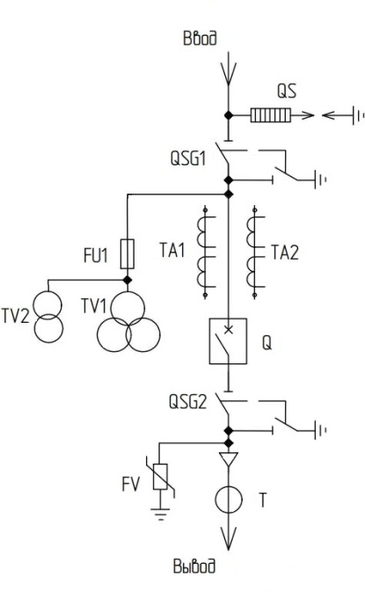 | 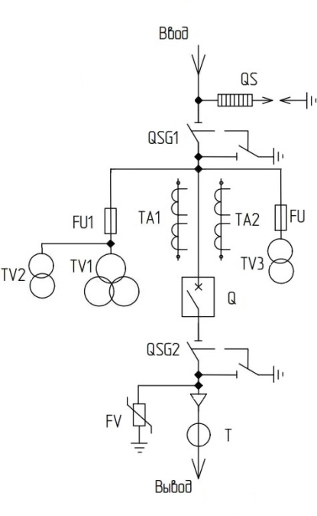 |  | 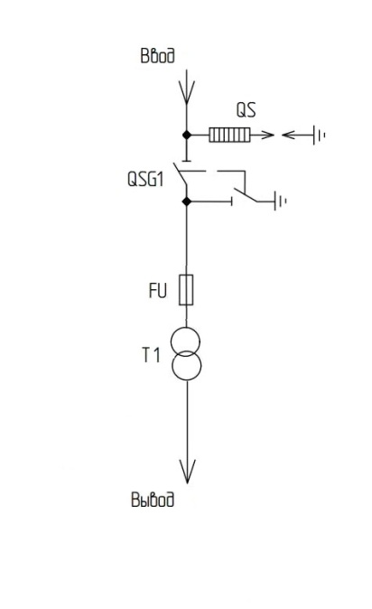 | 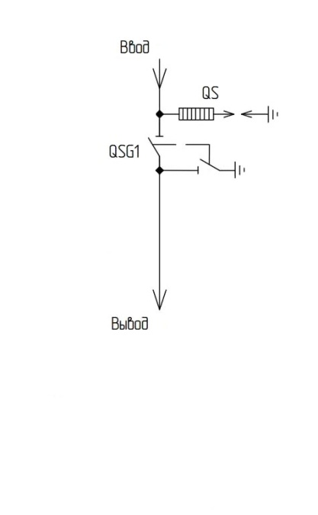

С заземлителем ЗР
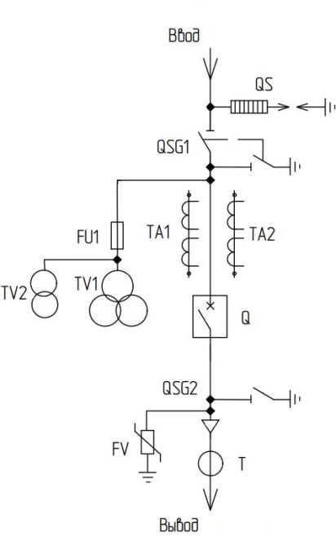 | 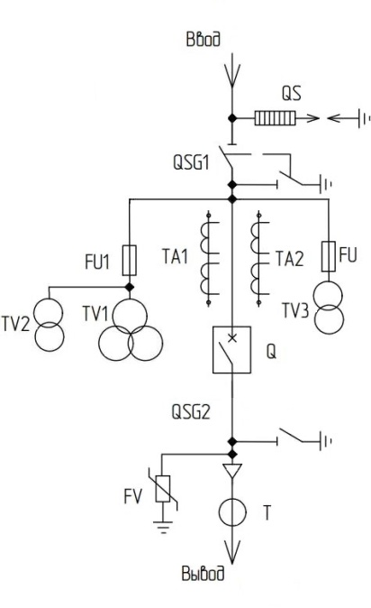 | 